異常処置
（様式）AFC20221118
異常処置報告書
 |  |  |  |  |  |  |  |  |  |  |  | 旭化成ファインケム（株）
Como |  | 工程異常 | 設備異常 |  | 確認 | 確認 | 確認 | 確認 | 許可 |  |  | 作成
 |  |  |  |  |  |  |  |  | 課長 | 係長 | 職長
件名 | H-3 工程 窒素使用量増加 |  |  |  |  |  |  |  |  |  |  | 高橋 2023.3.17
日時 | 年 月 日 AM or PM
工程 |  | H-3工程
発見者
内容 |  |  |  | 原因（推定） |  |  |  | 対応

頻度が多くなってきたので
H-3工程で窒素使用しているが、現在使用量にバラツキがある。 |  |  |  | 200ｍｍ窒素ラインに設置しているシールポットの内部構造に問題が生じ窒素が常に吹き出し状態となっており、窒素が無駄に放出され窒素使用量が変動し多くなっている |  |  |  | シールポットからの吹き出し確認時に水補給
（通常４１～43ｍ３/Ｈｒであるが最近41～66ｍ３／Ｈｒと多くなっていてバラツキがある。） |  |  |  |  |  |  |  |  |  |  | （補給後吹き出し無し）
 |  |  |  |  |  |  |  | ・3/9，200ｍｍ窒素コントロール弁の作動不良で制御して
添付資料：窒素使用量チェック表 |  |  |  |  |  |  |  | いないか気に成り、設備課・久保田さんにＰＩＣーＦ１Ｙー３
\04_年度管理関係\2022年度管理\2022年窒素使用量.xls |  |  |  |  |  |  |  | の動作に問題ないか確認を依頼、。（動作は正常との見解）

200mm窒素
 | 2023.03.17露点 |  |  |  |  |  |  | ・3/14，フィード中シールポットからの窒素吹き出しが激しいので
 |  |  |  |  |  |  |  | パルス電磁弁の作動不良を疑い、点検の工事依頼提出
200mm窒素シールポットから吹き出しが発生することにより窒素が無駄に放出され窒素使用量が多くなっている |  |  |  |  |  |  |  | （200mm窒素使用に問題があるのではと見解）
 |  |  |  |  |  |  |  | ・3/16位より常時シールポットより吹き出しが発生している
発生当初は１K窒素からの逆流により200mmシールポットからの吹き出しが発生と考えていたが１K窒素使用に関係なく吹き出しが発生するので |  |  |  |  |  |  |  | 数日前より悪化しているので3/17にシールポット点検の工事依頼提出
200ｍｍ窒素ＰＩＣを疑い確認してもらったが異常無しの見解だった |  |  |  |  |  |  |  | （200mm窒素使用に関係無く常時吹き出し発生
最近は窒素使用に関係なくシールポットからの吹き出しが常に起こって |  |  |  |  |  |  |  | シールポット内部構造に問題ありと見解）
吹き出し
いるのでシールポット内の構造に問題が生じていると見解し工事計画を
実施することになった
 |  |  |  |  |  |  |  | その他
シールポット
 |  |  |  |  |  |  |  | 現場、20０ｍｍ窒素ラインのバルブ・漏れ箇所等の確認実施
 |  |  |  |  |  |  |  | （別紙、フロー図へ記載）

 |  |  |  |  |  |  |  | 3/17～窒素露点確認強化中
 |  |  |  |  |  |  |  | 1回/Dにてチェックを行っていたが露点の変動があり2回/直確認中

 |  |  |  |  |  |  |  | 3/28…シール水タンク、PICの点検を実施計画
 |  |  |  |  |  |  |  | ⇒タンク問題なし
 |  |  |  |  |  |  |  | ⇒圧力検知器に付着物あり。この影響にて正しい圧力
 |  |  |  |  |  |  |  | が検知できずに200ｍｍＡｑ以上の圧となり吹き出し
 |  |  |  |  |  |  |  | ていたと推測。
 |  |  |  |  |  |  |  | 整備後、吹き出し無しを確認。
 |  |  |  |  |  |  |  | 製造に作動した。

コメント

設備見解
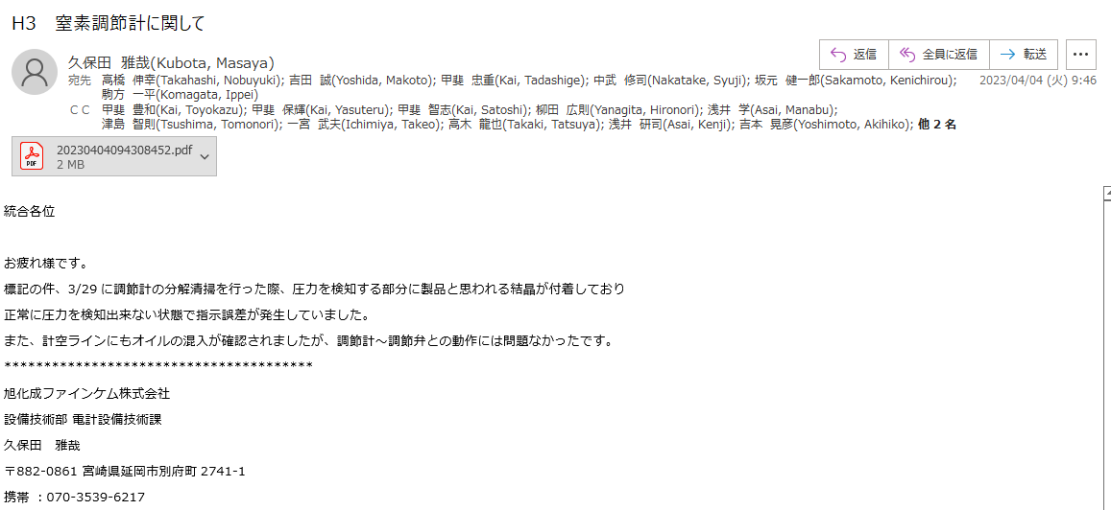

整備記録 | ⇒ | H-3\20230404094308452.pdf

フロー図
200㎜Aq N2ルート

１Ｋ N2ルート
 |  | バルブ開度微開で固定

~
~
フィード時に1/2開とするが、
閉・開に関わらず、現在
シールポットよりN2吹き出し確認済み。
HJ-06

上部計

HM-04
バルブ上にSP挿入中。
HM-04
ナウター
HM-04

HT-05 下部計

窒素元入り
閉
HF-14
HT-109
 | 常時1/4開
 | ホッパーよりの逆圧
 | 確認の為、閉にして
 | みたがポットN2
 | 吹き出し変動なし
HT-110
フィードホッパー

閉

HT-102
A

露点計へ
閉

B

HT-94 製品ホッパー
原水
PIC

HH-01
PI
 |  |  |  | 調節計の圧抜きプラグより圧抜きしたが
 |  |  |  | その箇所よりの水吹き出し無し。
 |  |  |  | （N2ラインへ水混入有無の確認の為、実施）
HA-10

閉
C

PI
HT-109

D
HT-94

 |  |  | N2元ラインから200ｍｍＮ２ラインへの入り
 |  |  | バルブ閉にすると、シールポットよりのＮ２吹き出しが
 |  |  | 無くなったのを確認済み。

